关系图
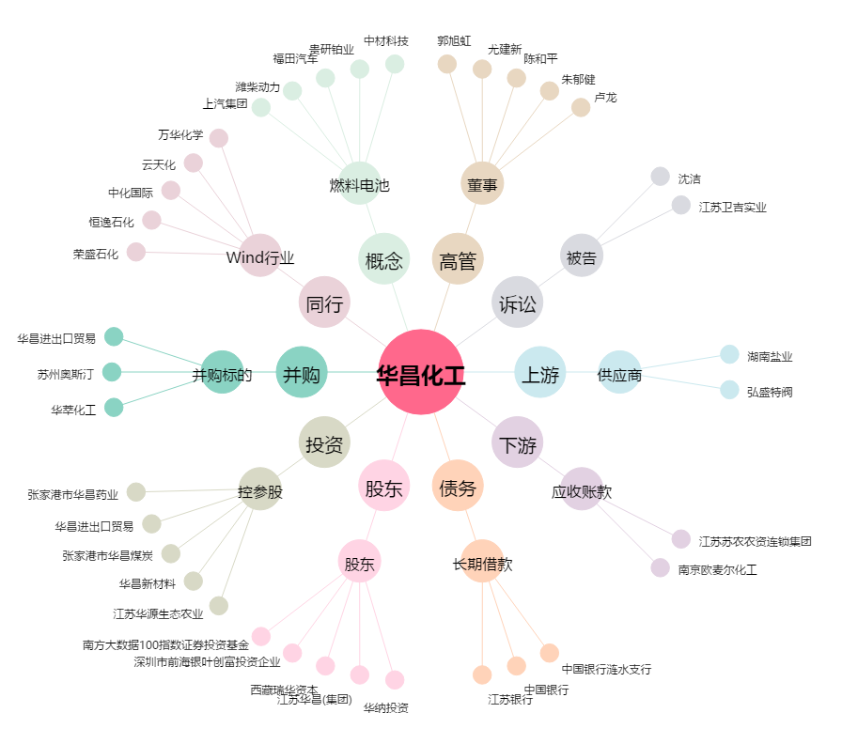
华昌化工[002274.SZ] - 关系概览图

